Sheet1
No |  | Item | Issue | Remark
1 | Brush | Brush가 rotation되지 않고, front/rear 방향으로만 동작하는 것으로 확인 됨 설정에서 확인해야 할 부분 있으면 알려주세요 | 지재우 책임 | 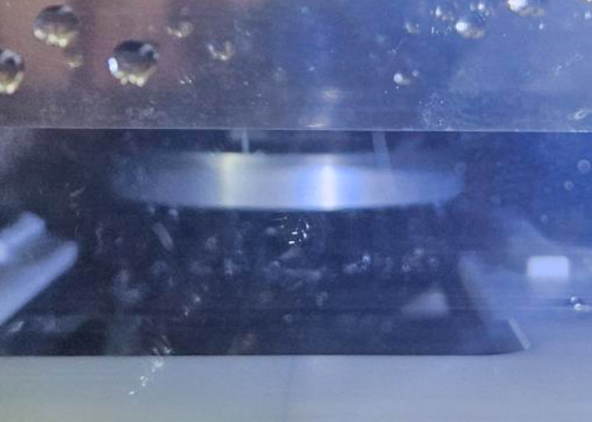 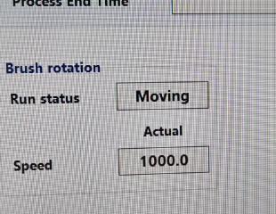 | Brush 부하로 인해 Motor 과부하 Error가 발생이 된 거 같습니다. Brush 높이를 조절하는 Handle을 조금 올려주시고, 전장판의 Step motor CP를 On/Off 부탁드립니다. Handle 조정은 Brush Assy를 전진한 후 옆문을 열고 조절 하시면 됩니다. | 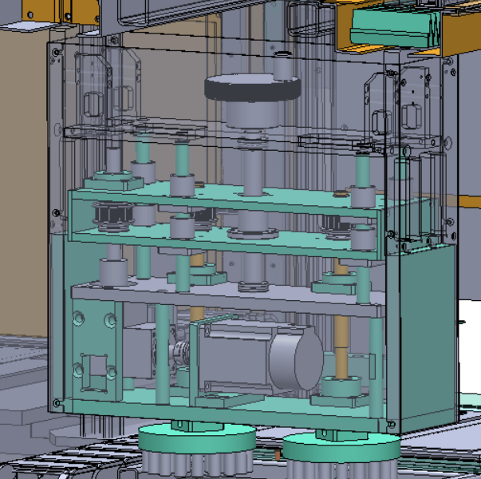
2 | jig | Tool (Dry block) 받침대 74mm 고정되지 않음 받침대가 전첵적으로 너무 약함 , 쉽게 휘어짐 | 조왕현 책임 | 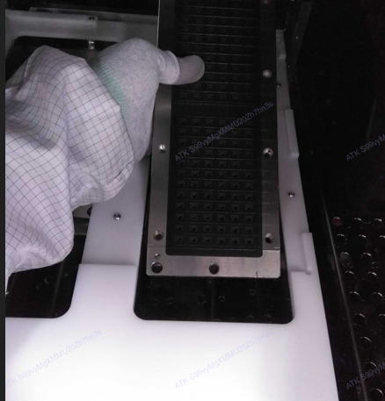 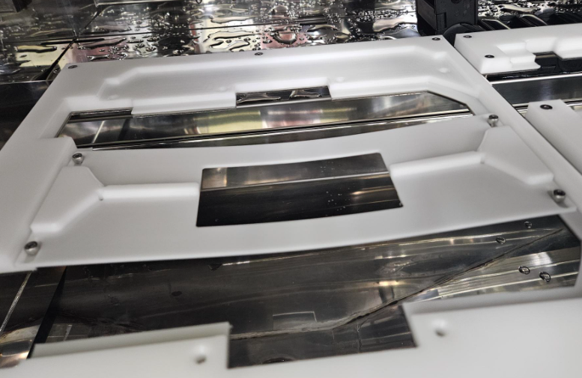 | 74mm는 논의가 없던 부분이라 적용이 되지 않았습니다. 74mm를 사용하려면 Conversion이 필요합니다. 검토를 위해 도면 제공 부탁드립니다. 그리고 얇아서 휘어지는 문제는 두께를 더 두껍게하여 제공하도록 하겠습니다. (7 --> 15mm)
3 | 프로그램 | TOOL 이력관리 프로그램 추가 필요 실제 클리닝한 툴 선택 할 수 있어야 함 (저장 정보) User 툴 보관함 # 탈착한 장비 # Tool ID (Dry block TMS 바코드 기준) 실제 클리닝 진행한 툴 정보 클리닝 시간 |  | 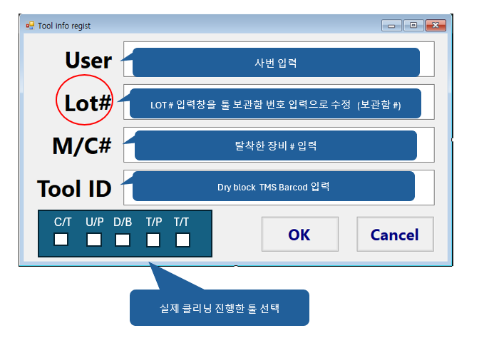 | Program 수정하여 제공 예정
5 | etc | TOOL 뒷면도 클리닝 필요 함 챔버 2번에서는 Dust 제거될 수 있도록 요청 | all | 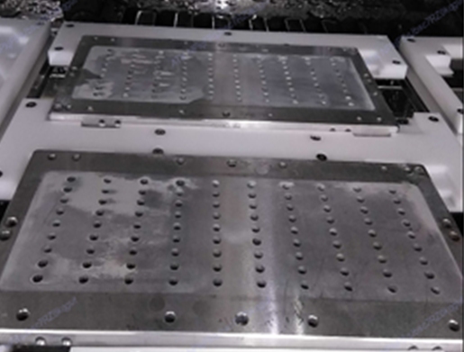 | 장비 제작 시 뒷면까지 Brush를 설치해야 하는 논의가 없었습니다. 장비가 완료가 되어 이 부분은 적용이 어렵습니다.

